Hoja1
AUDITORIA SUPERIOR DEL ESTADO DE JALISCO

 | DEPARTAMENTO DE PATRIMONIO PÚBLICO

 | PATRIMONIO MUNICIPAL

MUNICIPIO |  | Zapotlán del Rey

DEPENDENCIA |  | Educación y Cultura

GÉNERO |  | Bienes muebles

No. | DESCRIPCIÓN |  |  |  | Fec. Adquis | Costo
1 | Escritorio de 5 cajones color gris | 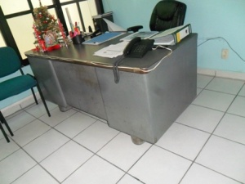 |  |  | No se tienen datos anteriores a 1 de Octubre 2015 | 3000
1 | Sillón ejecutivo color negro con descansabrazos | 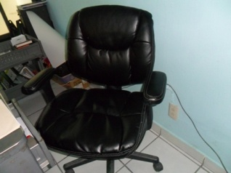 |  |  | No se tienen datos anteriores a 1 de Octubre 2015 | 1800
1 | Silla giratoria color negro | 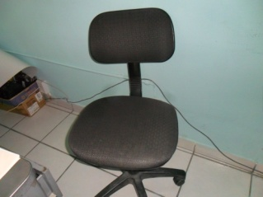 |  |  | No se tienen datos anteriores a 1 de Octubre 2015 | 700
2 | Archiveros de 4 cajones. | 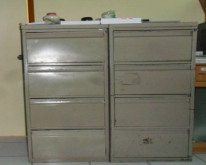 |  |  | No se tienen datos anteriores a 1 de Octubre 2015 | 4000
1 | Columpio porta garrafón de agua | 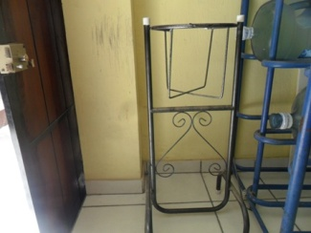 |  |  | No se tienen datos anteriores a 1 de Octubre 2015 | 100
3 | Mesas de estructura metálica base fórmica |  |  |  | No se tienen datos anteriores a 1 de Octubre 2015 | 600
1 | Mueble para computadora con ruedas color café claro | 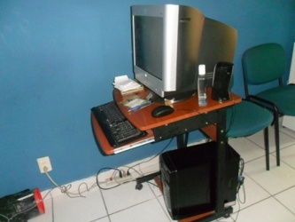 |  |  | No se tienen datos anteriores a 1 de Octubre 2015 | 1800
65 | Sillas plásticas color verde obscuro/grisaseo | 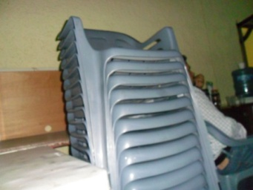 |  |  | No se tienen datos anteriores a 1 de Octubre 2015 | 5850
1 | Mesa de plástico 2.00 m. x 0.60 m. | 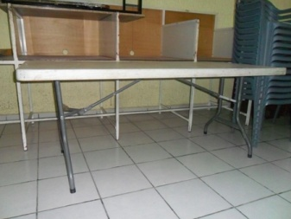 |  |  | No se tienen datos anteriores a 1 de Octubre 2015 | 1500
1 | podium de madera | 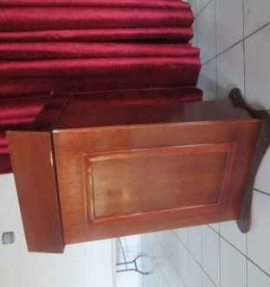 |  |  | 13 DE SEPTIEMBRE | 900.00
2 | sillas ejecutivas | 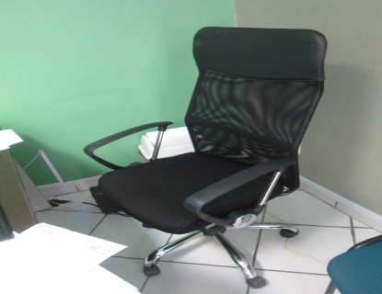 |  |  | 10 DE DICIEMBRE 2013 | 8,726.00
1 | silla ejecutiva | 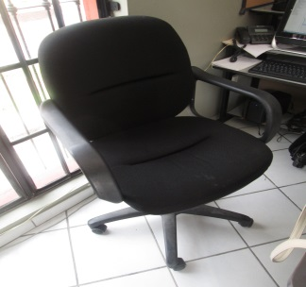 |  |  | 10 DE DICIEMBRE 2013 | 4,363.80
3 | Archivero | 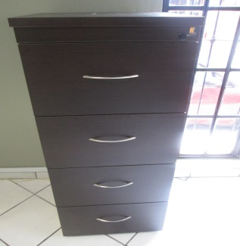 |  |  | 10 DE DICIEMBRE 2013 | 7,680.00
3 | Escritorio ejecutivo |  | 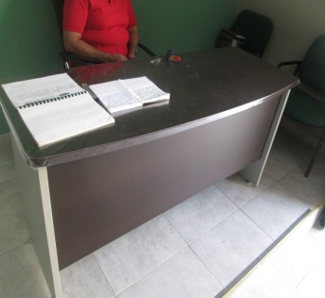 |  | 10 DE DICIEMBRE 2013 | 13,500.00
8 | tripie para exposición |  | 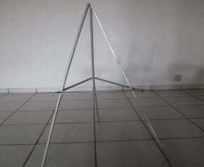 |  | No se tienen datos anteriores a 1 de Octubre 2015 | 640.00
1 | Podium de madera |  | 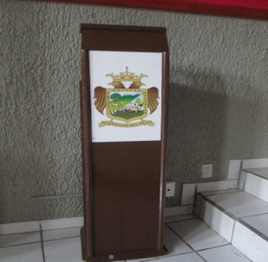 |  | No se tienen datos anteriores a 1 de Octubre 2015 | 400.00
1 | Pintarron | 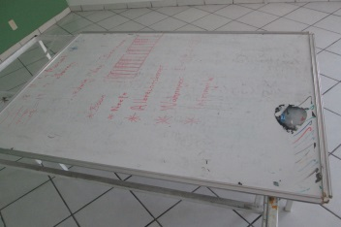 |  |  | No se tienen datos anteriores a 1 de Octubre 2015 | 100.00
1 | portacafetera de madera |  | 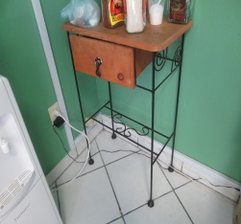 |  | No se tienen datos anteriores a 1 de Octubre 2015 | 200
4 | Sillas metálicas forro nylon verdes |  |  |  | No se tienen datos anteriores a 1 de Octubre 2015 | 600

Zapotlán del Rey, Jalisco. Diembre 2012 |  | Nov-15

Sergio Humberto Estrada Reynoso |  |  |  | Celso Flores Hernandez
Encargado de Hacienda Pública |  |  |  | Presidente Mpal.

AUDITORIA SUPERIOR DEL ESTADO DE JALISCO

 | DEPARTAMENTO DE PATRIMONIO PÚBLICO

 | PATRIMONIO MUNICIPAL

MUNICIPIO |  | Zapotlán del Rey

DEPENDENCIA |  | Educación y Cultura

GÉNERO |  | Equipo de Cómputo

No. | DESCRIPCION |  |  |  | Fec. Adquis | Costo
1 | Computadora Genérica Dd 160 GB Procesador AMD 2.10 GHz Memoria RAM 2 GB |  |  |  | No se tienen datos anteriores a 1 de Octubre 2015 | 6000
1 | Equipo de Computo de Escritorio DualCore AMD E1 2500, 1400 MHz (14 x 100)Tamaño total 465.7 GB | No. De serie 6DE004E9-CEDFB800-F1835D91-17C6E0A7 | 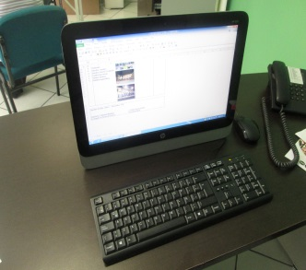 |  | 10 DE DICIEMBRE 2013 | 12,516.00
1 | Equipo de Computo de Escritorio DualCore AMD E1 1500, 1483 MHz (14.8 x 100)Tamaño total 931.4 GB | No. De serie 0006DAFC-C20CE311-9D9D54BE-F7258A39 | 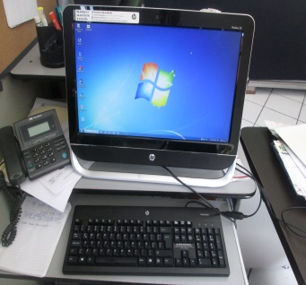 |  | 10 DE DICIEMBRE 2013 | 12,516.00
3 | Regular Protector Complet | No. De serie 14ZY050624 | 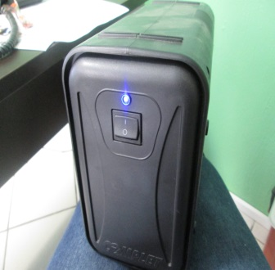 |  | 10 DE DICIEMBRE 2013 | 2,880.00
1 | LAPTOP DualCore AMD E1 1500, 1500 MHz (14.8 x 101)Tamaño total 467.7 GB | No. De serie ESFB382D-A8F7857B-26FE103F-7F879E9A | 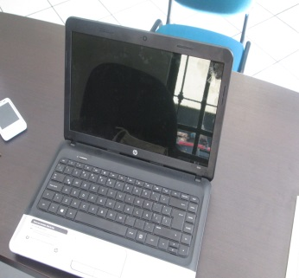 |  | 10 DE DICIEMBRE 2013 | 12,516.00
3 | VideoProyector EPSON Power S18+.SVGA. 3000 lumenes n/s TUAK4102672, n/s TUAK4102670 n/s TUAK4103397 | 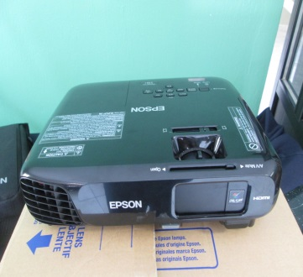 |  |  | 10 DE DICIEMBRE 2013 | 45,864.00
1 | Impresora color Laserjet 100color MFP M175nw .NO. DE SERIE CND8F8RDRC |  | 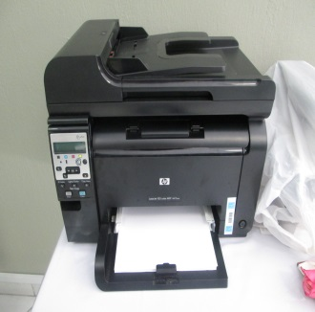 |  | 10 DE DICIEMBRE 2013 | 14,280.00
1 | camára canon zoom lens 5x 5.0-25.0 mm 1:2.8-6.9 16 mega pixels |  | 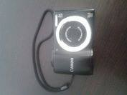 |  | No se tienen datos anteriores a 1 de Octubre 2015 | 400.00
1 | memoria USB KINGSTON 8GB |  | 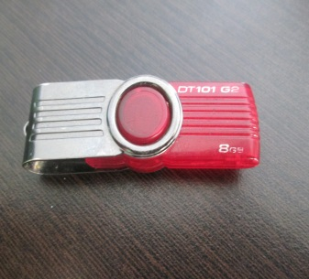 |  | No se tienen datos anteriores a 1 de Octubre 2015 | 100.00

 | INSTRUMENTOS EN COMODATO (SECRETARIA DE CULTURA)

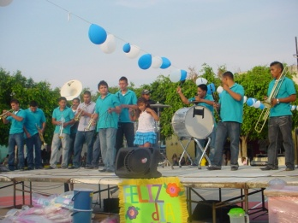
11 | Atriles
5 | Trompetas
1 | Platillos
5 | Clarinetes
1 | Saxofon soprano
2 | Saxofon bemol/ Trompeta
1 | Tambor tipo tarola
1 | Tambor baritono
1 | Platillos suspendidos

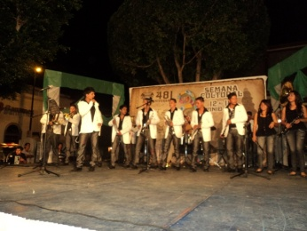
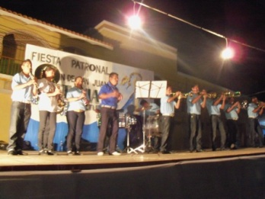

Zapotlán del Rey, Jalisco. Noviembre 2012 |  | Nov-15

Sergio Humberto Estrada Reynoso |  |  |  | Celso Flores Hernandez
Encargado de Hacienda Pública |  |  |  | Presidente Mpal.

